Sheet1
Scene No. | 0
Quest Title | 娜娜的诗
Quest Log | 向娜娜要诗
Map No. | 35
 | 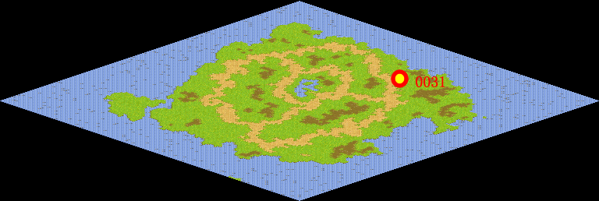
NPC No. | 31
Condition | lv>0
Dialog | “谁知盘中餐， 粒粒皆辛苦。”好诗、好诗。但是怎么好像少了一半呢，上半部分呢？娜娜一定知道，你可以去问问她。
Select
Result | 1 : Scene 0001, 2 : 关闭对话框

ScriptFile | Qlog-0135-000.scr
 | Q0031-0135-000.scr

